1. รวม
โครงการภายใต้เป้าหมายแผนแม่บทย่อย: (2) วิสาหกิจในกลุ่มเป้าหมายด้านเศรษฐกิจที่มีนวัตกรรมเพิ่มขึ้น
โครงการที่ปรากฎเป็นโครงการที่ผ่านการอนุมัติจากผู้บริหาร (M7) ของหน่วยงานเท่านั้น (ข้อมูล ณ เดือนมิถุนายน 2566)

ชื่อโครงการ / การดำเนินงาน | ปีงบประมาณ | วันที่เริ่มต้นโครงการ | วันที่สิ้นสุดโครงการ | หน่วยงานระดับกองหรือเทียบเท่า | หน่วยงานระดับกรมหรือเทียบเท่า | หน่วยงานระดับกระทรวงหรือเทียบเท่า | ประเภทโครงการ | องค์ประกอบ | ปัจจัย
โครงการการวิจัยและนวัตกรรมเพื่อแก้ปัญหาหรือสร้างความเข้มแข็งด้านสังคม ชุมชน ความมั่นคง และคุณภาพชีวิตประชาชนตามยุทธศาสตร์ของประเทศ : การวิจัยเพื่อความมั่นคง สังคม และการพัฒนาที่ยั่งยืน | 2561 | ตุลาคม 2560 | กันยายน 2561 | ส่วนแผนและยุทธศาสตร์ | มหาวิทยาลัยศรีนครินทรวิโรฒ | กระทรวงการอุดมศึกษา วิทยาศาสตร์ วิจัยและนวัตกรรม |  | 230102V02 | 230102V02F01
โครงการวิจัยและนวัตกรรมในอุตสาหกรรมยุทธศาสตร์และเป้าหมายของประเทศ : ผลงานวิจัยและนวัตกรรมนำไปสู่การใช้ประโยชน์ในอุตสาหกรรมและคลัสเตอร์เป้าหมาย | 2561 | ตุลาคม 2560 | กันยายน 2561 | ส่วนแผนและยุทธศาสตร์ | มหาวิทยาลัยศรีนครินทรวิโรฒ | กระทรวงการอุดมศึกษา วิทยาศาสตร์ วิจัยและนวัตกรรม |  | 230102V03 | 230102V03F01
โครงการวิจัยเพื่อสนับสนุนการพัฒนาคุณภาพชีวิตและสิ่งแวดล้อมของชุมชนบนพื้นที่สูง | 2561 | ตุลาคม 2560 | กันยายน 2562 | สำนักยุทธศาสตร์และแผน | สถาบันวิจัยและพัฒนาพื้นที่สูง (องค์การมหาชน) | กระทรวงเกษตรและสหกรณ์ |  | 230102V03 | 230102V03F02
โครงการส่งเสริมการวิจัยและนวัตกรรมเพื่อพัฒนาเศรษฐกิจและสังคม | 2562 | ตุลาคม 2561 | กันยายน 2562 | มหาวิทยาลัยราชภัฏพิบูลสงคราม | มหาวิทยาลัยราชภัฏพิบูลสงคราม | กระทรวงการอุดมศึกษา วิทยาศาสตร์ วิจัยและนวัตกรรม |  | 230102V02 | 230102V02F01
โครงการบริการวิชาการด้านจีโนมพืชเศรษฐกิจ (Economic Plant Genome Service) | 2562 | ตุลาคม 2561 | กันยายน 2562 | คณะวิทยาศาสตร์ | มหาวิทยาลัยเชียงใหม่ | กระทรวงการอุดมศึกษา วิทยาศาสตร์ วิจัยและนวัตกรรม |  | 230102V03 | 230102V03F03
โครงการส่งเสริมและพัฒนานักวิจัยเชิงพื้นที่ | 2562 | ตุลาคม 2561 | กันยายน 2562 | สถาบันวิจัยและพัฒนา | มหาวิทยาลัยราชภัฏลำปาง | กระทรวงการอุดมศึกษา วิทยาศาสตร์ วิจัยและนวัตกรรม |  | 230102V03 | 230102V03F02
โครงการวิจัยและนวัตกรรมเพื่อพัฒนากลุ่มอุตสาหกรรมอวกาศและการบิน | 2562 | ตุลาคม 2561 | กันยายน 2562 | สำนักพัฒนาอุทยานรังสรรค์นวัตกรรมอวกาศ | สำนักงานพัฒนาเทคโนโลยีอวกาศและภูมิสารสนเทศ (องค์การมหาชน) (สทอภ.) | กระทรวงการอุดมศึกษา วิทยาศาสตร์ วิจัยและนวัตกรรม |  | 230102V03 | 230102V03F01
การวิจัยและนวัตกรรมเพื่อสร้างความมั่นคงทางเศรษฐกิจ และเพื่อการพัฒนาสังคมและสิ่งแวดล้อม | 2562 | ตุลาคม 2561 | กันยายน 2562 | คณะวิทยาศาสตร์และเทคโนโลยี | มหาวิทยาลัยราชภัฏเชียงราย | กระทรวงการอุดมศึกษา วิทยาศาสตร์ วิจัยและนวัตกรรม |  | 230102V02 | 230102V02F01
วิจัยเพื่อพัฒนาศักยภาพและคุณภาพชีวิตของชุมชนสู่ความมั่นคง มั่งคั่ง ยั่งยืน ภายใต้นโยบาย “หนึ่งคณะ หนึ่งพื้นที่ หนึ่งนวัตกรรม” (Triple-one) | 2562 | ตุลาคม 2561 | กันยายน 2562 | สถาบันวิจัยและพัฒนา | มหาวิทยาลัยราชภัฏเชียงราย | กระทรวงการอุดมศึกษา วิทยาศาสตร์ วิจัยและนวัตกรรม |  | 230102V03 | 230102V03F02
การพัฒนาชาปลีกล้วยน้ำว้าเพื่อสุขภาพ | 2562 | ตุลาคม 2561 | กันยายน 2562 | คณะเทคโนโลยีคหกรรมศาสตร์ | มหาวิทยาลัยเทคโนโลยีราชมงคลธัญบุรี | กระทรวงการอุดมศึกษา วิทยาศาสตร์ วิจัยและนวัตกรรม |  | 230102V03 | 230102V03F02
การพัฒนาการผลิตกล้วยน้ำว้าอบแห้ง | 2562 | ตุลาคม 2561 | กันยายน 2562 | คณะเทคโนโลยีการเกษตร | มหาวิทยาลัยเทคโนโลยีราชมงคลธัญบุรี | กระทรวงการอุดมศึกษา วิทยาศาสตร์ วิจัยและนวัตกรรม |  | 230102V03 | 230102V03F02
การพัฒนาผลิตภัณฑ์ไอศกรีมนมถั่วลิสง | 2562 | ตุลาคม 2561 | กันยายน 2562 | คณะเทคโนโลยีการเกษตร | มหาวิทยาลัยเทคโนโลยีราชมงคลธัญบุรี | กระทรวงการอุดมศึกษา วิทยาศาสตร์ วิจัยและนวัตกรรม |  | 230102V03 | 230102V03F02
ผลของการใช้ผงเปลือกส้มโอต่อคุณภาพของเส้นบะหมี่กึ่งสำเร็จรูป | 2562 | ตุลาคม 2561 | กันยายน 2562 | คณะเทคโนโลยีการเกษตร | มหาวิทยาลัยเทคโนโลยีราชมงคลธัญบุรี | กระทรวงการอุดมศึกษา วิทยาศาสตร์ วิจัยและนวัตกรรม |  | 230102V03 | 230102V03F01
โครงการส่งเสริมการวิจัยและนวัตกรรมทางการพยาบาลเพื่อสร้างองค์ความรู้และขับเคลื่อนเศรษฐกิจ | 2563 | ตุลาคม 2562 | กันยายน 2563 | คณะพยาบาลศาสตร์ | มหาวิทยาลัยเชียงใหม่ | กระทรวงการอุดมศึกษา วิทยาศาสตร์ วิจัยและนวัตกรรม |  | 230102V03 | 230102V03F01
โครงการการวิจัยและนวัตกรรมเพื่อสร้างความมั่งคั่งทางเศรษฐกิจ (การพัฒนาศักยภาพและขีดความสามารถในการแข่งขันสำหรับผู้ประกอบการกลุ่มอุตสาหกรรมแปรรูปอาหารจังหวัดอุดรธานีและหนองบัวลำภู ภายใต้การใช้นวัตกรรมและเทคโนโลยีที่เหมาะสมกับพื้นที่ ตามแนวปรัชญาเศรษฐกิจพอเพียง เพื่อชุมชนยั่งยืน) (ปีงบประมาณ พ.ศ. 2563) | 2563 | ตุลาคม 2562 | กันยายน 2563 | กองนโยบายและแผน | มหาวิทยาลัยราชภัฏอุดรธานี | กระทรวงการอุดมศึกษา วิทยาศาสตร์ วิจัยและนวัตกรรม |  | 230102V01 | 230102V01F01
การพัฒนาการผลิตผงสีจากวัสดุธรรมชาติสำหรับการย้อมเส้นไหมตามมาตรฐานผลิตภัณฑ์ชุมชน | 2563 | ตุลาคม 2562 | กันยายน 2563 | สถาบันวิจัยและพัฒนา | มหาวิทยาลัยกาฬสินธุ์ | กระทรวงการอุดมศึกษา วิทยาศาสตร์ วิจัยและนวัตกรรม |  | 230102V03 | 230102V03F02
โครงการการวิจัยและนวัตกรรมเพื่อสร้างความมั่งคั่งทางเศรษฐกิจ | 2563 | ตุลาคม 2562 | กันยายน 2563 | สำนักงานอธิการบดี | มหาวิทยาลัยราชภัฏเชียงใหม่ | กระทรวงการอุดมศึกษา วิทยาศาสตร์ วิจัยและนวัตกรรม |  | 230102V02 | 230102V02F01
โครงการพัฒนาศักยภาพและความเข้มแข็งแบบยั่งยืนสำหรับผลิตภัณฑ์จากตะไคร้และกล้วยของวิสาหกิจชุมชนกลุ่มพัฒนาอาชีพแบบยั่งยืนบ้านเขาดิน จังหวัดนครสวรรค์ | 2563 | ตุลาคม 2562 | กันยายน 2563 | สถาบันวิจัยและพัฒนา | มหาวิทยาลัยราชภัฏนครสวรรค์ | กระทรวงการอุดมศึกษา วิทยาศาสตร์ วิจัยและนวัตกรรม |  | 230102V01 | 230102V01F01
โครงการพัฒนาศักยภาพและมาตรฐานของสถานที่ผลิตเครื่องสำอางในการปฏิบัติตามแนวทางวิธีการที่ดีในการผลิตเครื่องสำอางของอาเซียน | 2563 | เมษายน 2563 | กันยายน 2563 | กองติดตามและประเมินผล | สถาบันวิจัยวิทยาศาสตร์และเทคโนโลยีแห่งประเทศไทย (วว.) | กระทรวงการอุดมศึกษา วิทยาศาสตร์ วิจัยและนวัตกรรม |  | 230102V03 | 230102V03F03
โครงการพัฒนานวัตกรรมท้องถิ่นชายแดนใต้ | 2563 | ตุลาคม 2562 | กันยายน 2563 | คณะวิทยาการจัดการ | มหาวิทยาลัยราชภัฏยะลา | กระทรวงการอุดมศึกษา วิทยาศาสตร์ วิจัยและนวัตกรรม |  | 230102V03 | 230102V03F02
โครงการวิจัยการพัฒนาผลิตภัณฑ์ข้าวเกรียบว่าวจากข้าวเหนียวดำ | 2563 | ตุลาคม 2562 | กันยายน 2563 | คณะเทคโนโลยีคหกรรมศาสตร์ | มหาวิทยาลัยเทคโนโลยีราชมงคลธัญบุรี | กระทรวงการอุดมศึกษา วิทยาศาสตร์ วิจัยและนวัตกรรม |  | 230102V04 | 230102V04F02
โครงการวิจัยการพัฒนาผ้าใยกล้วยทอมือลวดลายใบตอง | 2563 | ตุลาคม 2562 | กันยายน 2564 | คณะเทคโนโลยีคหกรรมศาสตร์ | มหาวิทยาลัยเทคโนโลยีราชมงคลธัญบุรี | กระทรวงการอุดมศึกษา วิทยาศาสตร์ วิจัยและนวัตกรรม |  | 230102V04 | 230102V04F01
โครงการยกระดับขีดความสามารถในการแข่งขันของวิสาหกิจขนาดกลางและขนาดย่อม (SME) ด้วยนวัตกรรมด้านรังสี | 2564 | ตุลาคม 2563 | กันยายน 2564 | ฝ่ายนโยบายและแผน | สถาบันเทคโนโลยีนิวเคลียร์แห่งชาติ (องค์การมหาชน) (สทน.) | กระทรวงการอุดมศึกษา วิทยาศาสตร์ วิจัยและนวัตกรรม |  | 230102V01 | 230102V01F01
โครงการส่งเสริมการนำ ววน. เพื่อพัฒนางานตามโครงการพระราชดำริ | 2564 | ตุลาคม 2563 | กันยายน 2568 | กองผลิตภัณฑ์อาหารและวัสดุสัมผัสอาหาร | กรมวิทยาศาสตร์บริการ (วศ.) | กระทรวงการอุดมศึกษา วิทยาศาสตร์ วิจัยและนวัตกรรม |  | 230102V01 | 230102V01F01
ผลผลิต : การถ่ายทอดเทคโนโลยีแก่ผู้ประกอบการและชุมชน | 2564 | ตุลาคม 2563 | กันยายน 2564 | สำนัักเทคโนโลยีชุมชน | กรมวิทยาศาสตร์บริการ (วศ.) | กระทรวงการอุดมศึกษา วิทยาศาสตร์ วิจัยและนวัตกรรม |  | 230102V01 | 230102V01F01
การศึกษาการผลิตก๊าซชีวภาพจากน้ำเสียในฟาร์มสุกรร่วมกับเศษอาหารในชุมชนและวัสดุเหลือทิ้งทางการเกษตรในกระบวนการหมักแบบไร้อากาศ Biogas Production from Wastewater in Pig farms by Co-digestion of Municipal Food waste and Agricultural wastes. | 2564 | ตุลาคม 2563 | กันยายน 2564 | คณะครุศาสตร์อุตสาหกรรม | มหาวิทยาลัยเทคโนโลยีราชมงคลสุวรรณภูมิ | กระทรวงการอุดมศึกษา วิทยาศาสตร์ วิจัยและนวัตกรรม |  | 230102V03 | 230102V03F02
วิจัย :การประยุกต์ใช้พลังงานเซลล์แสงอาทิตย์ เพื่อควบคุมอุณหภูมิและการให้น้ำในโรงเรือน ด้วย IoT แบบง่าย | 2564 | ตุลาคม 2563 | กันยายน 2564 | คณะครุศาสตร์อุตสาหกรรม | มหาวิทยาลัยเทคโนโลยีราชมงคลสุวรรณภูมิ | กระทรวงการอุดมศึกษา วิทยาศาสตร์ วิจัยและนวัตกรรม |  | 230102V03 | 230102V03F02
การผลิตน้้ามันชีวภาพจากของเหลือทิ้งทางการเกษตรหลังการเก็บเกี่ยว สับปะรด ด้วยระบวนการกระบวนไมโครเวฟไพโรไลซิส Bio-oil production from post-harvest agricultural waste Pineapple from Microwave Pyrolysis process. | 2564 | ตุลาคม 2563 | กันยายน 2564 | คณะครุศาสตร์อุตสาหกรรม | มหาวิทยาลัยเทคโนโลยีราชมงคลสุวรรณภูมิ | กระทรวงการอุดมศึกษา วิทยาศาสตร์ วิจัยและนวัตกรรม |  | 230102V03 | 230102V03F02
ยุทธศาสตร์มหาวิทยาลัยราชภัฏเพื่อการพัฒนาท้องถิ่น | 2564 | ตุลาคม 2563 | กันยายน 2564 | กองนโยบายและแผน | มหาวิทยาลัยราชภัฏเลย | กระทรวงการอุดมศึกษา วิทยาศาสตร์ วิจัยและนวัตกรรม |  | 230102V04 | 230102V04F01
โครงการด้านเศรษฐกิจฐานรากเพื่อเป้าหมาย SDGs | 2564 | กุมภาพันธ์ 2564 | มกราคม 2565 | กองประเมินผลและจัดการความรู้วิจัย | สำนักงานการวิจัยแห่งชาติ | กระทรวงการอุดมศึกษา วิทยาศาสตร์ วิจัยและนวัตกรรม |  | 230102V03 | 230102V03F02
การพัฒนาเพื่อประยุกต์ใช้ศัตรูธรรมชาติและขยายผลในการควบคุมศัตรูพืช/ ศัตรูสัตว์ที่สำคัญทางเศรษฐกิจเพื่อตอบสนองความต้องการในการพัฒนาประเทศ | 2564 | ตุลาคม 2563 | กันยายน 2564 | กองบริหารแผนและงบประมาณการวิจัย | สำนักงานการวิจัยแห่งชาติ | กระทรวงการอุดมศึกษา วิทยาศาสตร์ วิจัยและนวัตกรรม |  | 230102V03 | 230102V03F02
...

3. pivot vc
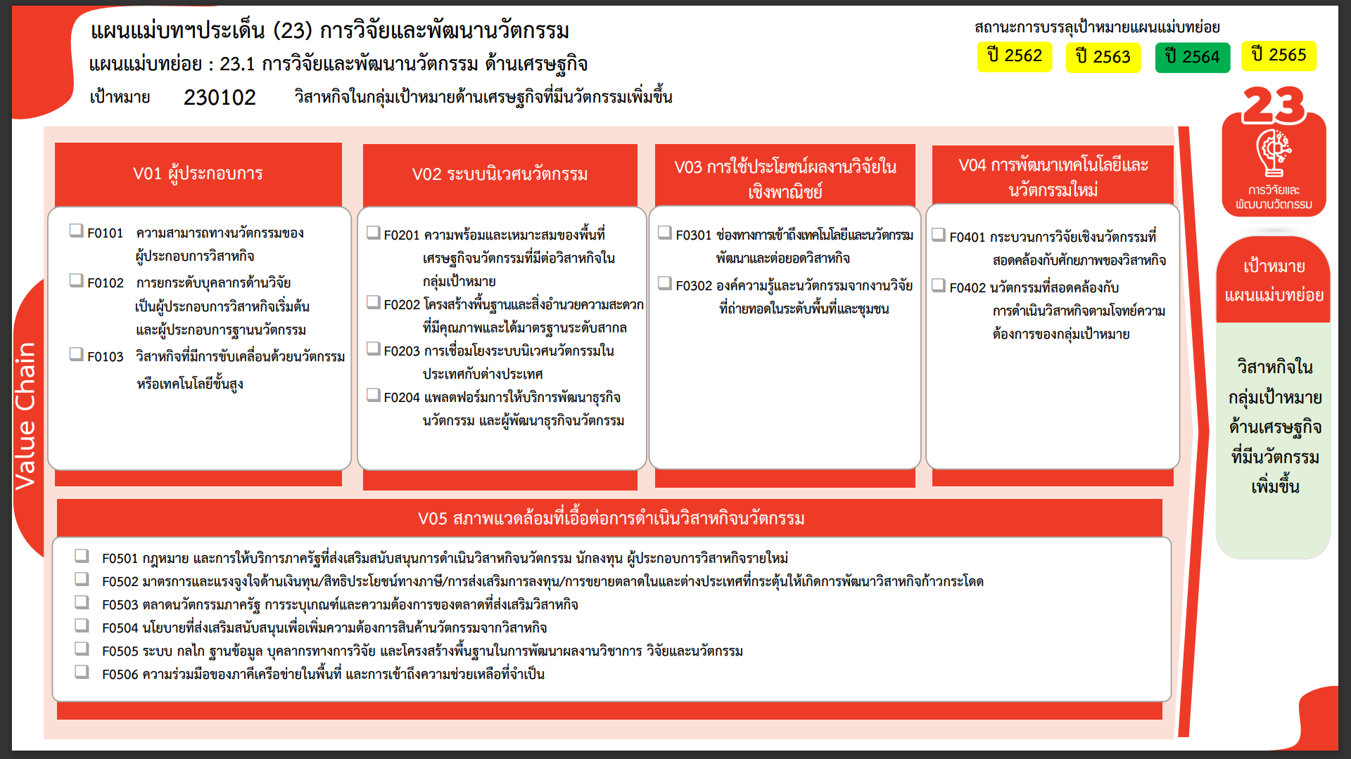
11 โครงการ
0 โครงการ
0 โครงการ
0 โครงการ
0 โครงการ
0 โครงการ
0 โครงการ
5 โครงการ
0 โครงการ
0 โครงการ
0 โครงการ
4 โครงการ
0 โครงการ
5 โครงการ
17 โครงการ
7 โครงการ
3 โครงการ
รวมทั้งสิ้น 52 โครงการ
...
2562 | 2563 | 2564 | 2565 | 2566 | รวมจำนวนทั้งสิ้น
 | 2 | 7 | 2 |  | 11
 | 2 | 7 | 2 |  | 11
2 | 1 |  |  |  | 4
2 | 1 |  |  |  | 4
8 | 4 | 5 | 7 |  | 26
2 | 1 |  | 1 |  | 5
5 | 2 | 5 | 4 |  | 17
1 | 1 |  | 2 |  | 4
 | 2 | 3 | 5 |  | 10
 | 1 | 2 | 4 |  | 7
 | 1 | 1 | 1 |  | 3
 |  |  |  | 1 | 1
 |  |  |  | 1 | 1
10 | 9 | 15 | 14 | 1 | 52

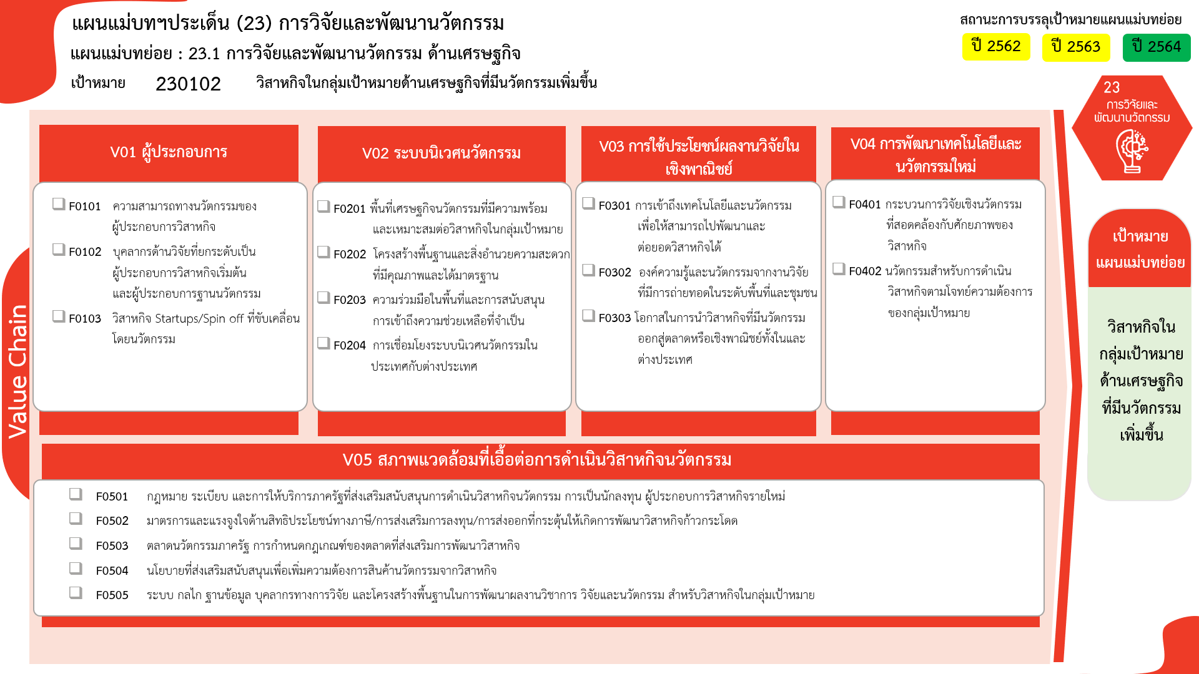
11 โครงการ
4 โครงการ
5 โครงการ
17 โครงการ
4 โครงการ
7 โครงการ
3 โครงการ
1 โครงการ
0 โครงการ
0 โครงการ
0 โครงการ
0 โครงการ
0 โครงการ
0 โครงการ
0 โครงการ
0 โครงการ
0 โครงการ
รวมทั้งสิ้น 52 โครงการ

